상품제안서
메모형 점착메모지 (HS-70-01) | 상품코드: S22270

 |  |  |  |  |  |  | 02-713-8555 | www.synergygift.co.kr
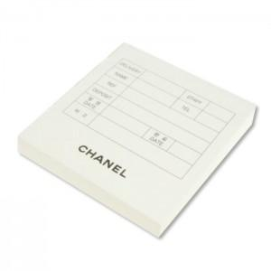  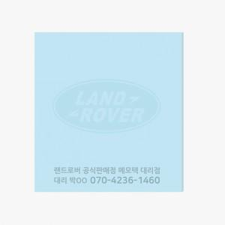

【상세/제작정보】 | <span style="font-size: 14pt;">내지 색상은 인쇄데이터에 기재 부탁드립니다.</span>

【인쇄/포장옵션】 | 먹 1도 / OPP(비닐)

【공급단가】 | 수량 | 1,000~ | 2,000~ | 3,000~ | 5,000~ | 10,000~
*VAT별도 | 20매 | 160원 | 150원 | 150원 | 140원 | 140원
 | 30매 | 250원 | 240원 | 230원 | 220원 | 220원
 | 50매 | 300원 | 290원 | 280원 | 270원 | 260원
 | 100매 | 560원 | 550원 | 530원 | 500원 | 490원

【상품 URL】 | https://www.synergygift.co.kr:443/src/goods_detail.php?gdno=22270

